Sheet1
序号 | 图片 | 备注 | 个数 | 国际单号 | 邮编 | 收件地址 | 收件人名字 | 电话 | 日本邮局单号 | 重量
10012311 |  | 黑色 サイズ：M | 1 |  | 1700013 | 東京都豊島区東池袋2-13-12ハイツ空蝉601 | 安田 あゆみ | 09098439602 | 628566635082
10012312 |  | 黑色 サイズ：M | 1 |  | 1640014 | 東京都中野区南台2-28-10 | 君島 靖子 | 09026301539 | 628566635071
10012314 | 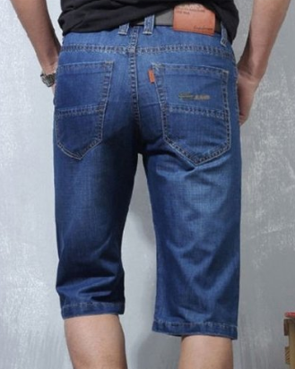 | 蓝色 206款 サイズ：[40] | 0 |  | 3001216 | 茨城県牛久市神谷６ー３３ー１コーポちとせ２０２ | 鈴木 治彦 | 08042090910
10012315 | 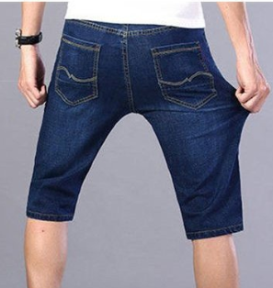 | 深蓝 013款 サイズ：[40] | 1 |  | 3001216 | 茨城県牛久市神谷６ー３３ー１コーポちとせ２０２ | 鈴木 治彦 | 08042090910 | 628566635060
10012316 |  | 米白 サイズ：4XL | 1 |  | 3998201 | 長野県安曇野市豊科南穂高126 | 丸山 純子 | 0263737611 | 628566635056
10012322 |  | 黑色 サイズ：XL | 1 |  | 1920154 | 東京都八王子市下恩方町1788-1 | 大場 美穂 | 09047373264 | 628566635045
10012323 |  | 蓝色 923款 サイズ：[32] | 1 |  | 5770816 | 大阪府東大阪市友井3-10-11 | 高田陽 | 09096921716 | 628566635034
10000187 |  | 米白 サイズ：XL | 1 |  | 2320007 | 神奈川県横浜市南区清水ケ丘84-6 | 宝田 恵 | 09022321841 | 628566635023
10000188 |  | 红色 サイズ：2XL | 1 |  | 6731117 | 兵庫県三木市吉川町みなぎ台1-10-5 | 神田 智子 | 08014652909 | 628566635012
 |  | 米白 サイズ：2XL | 1 |  |  |  |  |  | 628566635001
10012327 |  | 浅蓝 013款 サイズ：[34] | 1 |  | 3770804 | 群馬県吾妻郡東吾妻町大字岩井1316-1 | 町田 祐介 | 0279683624 | 628566634990
10012329 |  | 黑色 688款 サイズ：[31] | 1 |  | 5010322 | 岐阜県瑞穂市古橋1578-1 | 上窪 康規 | 08030784937 | 628566634986
10012342 |  | 米白 サイズ：2XL | 1 |  | 4212215 | 静岡県静岡市葵区奥池ケ谷１１８番地 | 望月 忍 | 08097297027 | 628566634975
 | 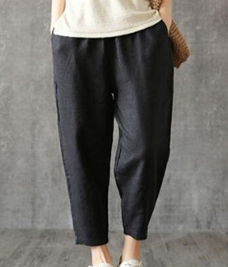 | 黑色 サイズ：2XL | 1 |  |  |  |  |  | 628566634964
10000190 |  | 蓝色 206款 サイズ：[40] | 0 |  | 2900059 | 千葉県市原市白金町4-6-7 | 萩原 正健 | 09036609911
10000192 |  | 浅蓝 013款 サイズ：[28] | 1 |  | 5798036 | 大阪府東大阪市鷹殿町5-9 | 天野 香織 | 09095446510 | 628566634953

